1
CyD - FR026
v.01
Coorporación Food Retail
Formato de Descripción de Puesto (DP)
Coordinador de Productividad y BI

2025

I. INFORMACIÓN GENERAL

Título del Puesto |  | Coordinador de Productividad y BI

Dirección |  | Dirección de Operaciones

Gerencia |  | Gerencia de Excelencia Operacional Plaza Vea

Área |  | Gerencia de Excelencia Operacional Plaza Vea

Dependencia Jerárquica |  | Jefe de Productividad y Data Analytics

II. MISIÓN

Dirección | Indica la razón del ser de la Dirección en la organización. Responde a la pregunta ¿Cuál es el objetivo principal de la Dirección en Supermercados Peruanos?:
 | Aterrizar la estrategia de negocio de la empresa en las tiendas de Supermercados Peruanos, con el fin de lograr el mayor número de ventas y la satisfacción máxima del consumidor.

Puesto | Indica la razón del ser del puesto en la organización, respondiendo a la pregunta ¿Para qué está el puesto en la organización? (Colocar primero la acción, luego la guía de acción y finalmente el resultado a lograr):
 | Contribuir a una adecuada gestión de la productividad de la operación, mediante el control de los indicadores de las tiendas, análisis de información, diseño e implementación de instrumentos de seguimiento y evaluación.

III. RESPONSABILIDAD

Acciones ¿Qué hace?: Explica como logras cumplir la misión |  |  | % utilizado del tiempo
1. Diseñar, definir y monitorear los principales indicadores de productividad, eficiencia y desempeño operativo de las tiendas, asegurando la calidad y consistencia de la información. |  |  | 25%
2. Realizar análisis estadísticos y analítica avanzada para identificar patrones, causas raíz, oportunidades de mejora y desviaciones en los indicadores de gestión. |  |  | 20%
3- Elaborar dashboards ejecutivos, reportes gerenciales e insights de negocio, proponiendo iniciativas y planes de acción basados en datos. |  |  | 15%
4.- Coordinar reuniones y buscar métodos difusión con tiendas para contar con información en tiempo real. |  |  | 10%
5.- Liderar proyectos de analítica y transformación digital (Scheduler, ADT u otras iniciativas), asegurando el cumplimiento de objetivos, cronogramas y beneficios esperados. |  |  | 20%
6.- Coordinar con TI y las áreas usuarias la evolución de las fuentes de información, modelos de datos y automatización de procesos analíticos. |  |  | 5%
7.- Investigar e implementar nuevas metodologías estadísticas, técnicas de inteligencia artificial y mejores prácticas de analítica para mejorar la toma de decisiones operativas. |  |  | 5%
8.-
9.-

Codigos de color
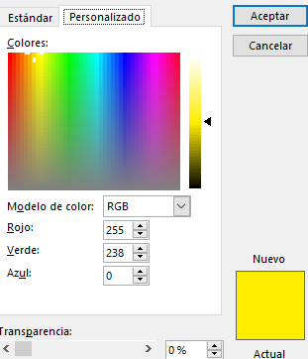
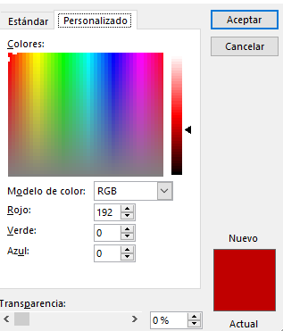
Codigos de color: Amarillo | Codigos de color: Rojo

